Especialidad
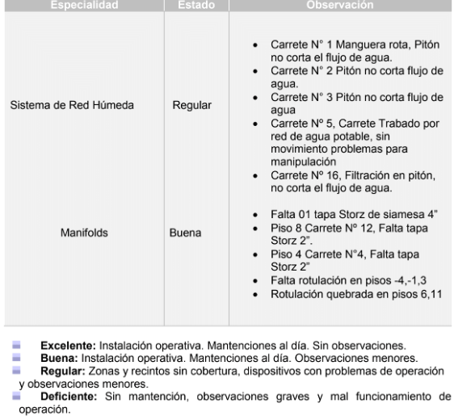
ID | Varchar(100) |  |  |  |  | Inf Tec Macro 1
Nombre | Varchar(100)
Estado | Varchar(50) | Excelente | buena | Regular | Deficiente
Observación | Varchar(2000)

